Planilha1
Cód SCN | Descrição SCN | CNAE (divisão ou classe) | ISIC ou
 |  |  | CNAE (seção)
191 | Agricultura, inclusive o apoio à agricultura e a pós-colheita | 011; 012; 013; 014; 0161; 0163 | A
192 | Pecuária, inclusive o apoio à pecuária | 015; 0162; 017 | A
280 | Produção florestal; pesca e aquicultura | 02; 03 | A
580 | Extração de carvão mineral e de minerais não-metálicos | 05; 08 | B
680 | Extração de petróleo e gás, inclusive as atividades de apoio | 06; 09 | B
791 | Extração de minério de ferro, inclusive beneficiamentos e a aglomeração | 71 | B
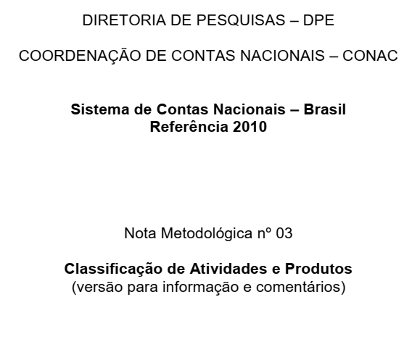
792 | Extração de minerais metálicos não-ferrosos, inclusive beneficiamentos | 72 | B
1091 | Abate e produtos de carne, inclusive os produtos do laticínio e da pesca | 101; 102; 105 | C
1092 | Fabricação e refino de açúcar | 107 | C
1093 | Outros produtos alimentares | 103; 104; 106; 108; 109 | C
1100 | Fabricação de bebidas | 11 | C
1200 | Fabricação de produtos do fumo | 12 | C
1300 | Fabricação de produtos têxteis | 13 | C
1400 | Confecção de artefatos do vestuário e acessórios | 14 | C
1500 | Fabricação de calçados e de artefatos de couro | 15 | C
1600 | Fabricação de produtos da madeira | 16 | C
1700 | Fabricação de celulose, papel e produtos de papel | 17 | C
1800 | Impressão e reprodução de gravações | 18 | C
1991 | Refino de petróleo e coquerias | 191; 192 | C
1992 | Fabricação de biocombustíveis | 193 | C
2091 | Fabricação de químicos orgânicos e inorgânicos, resinas e elastômeros | 201; 202; 203; 204 | C
2092 | Fabricação de defensivos, desinfestantes, tintas e químicos diversos | 205; 207; 209 | C
2093 | Fabricação de produtos de limpeza, cosméticos/perfumaria e higiene pessoal | 206 | C
2100 | Fabricação de produtos farmoquímicos e farmacêuticos | 21 | C
2200 | Fabricação de produtos de borracha e de material plástico | 22 | C
2300 | Fabricação de produtos de minerais não-metálicos | 23 | C
2491 | Produção de ferro-gusa/ferroligas, siderurgia e tubos de aço sem costura | 241; 242; 243 | C
2492 | Metalurgia de metais não-ferosos e a fundição de metais | 244; 245 | C
2500 | Fabricação de produtos de metal, exceto máquinas e equipamentos | 25 | C
2600 | Fabricação de equipamentos de informática, produtos eletrônicos e ópticos | 26 | C
2700 | Fabricação de máquinas e equipamentos elétricos | 27 | C
2800 | Fabricação de máquinas e equipamentos mecânicos | 28 | C
2991 | Fabricação de automóveis, caminhões e ônibus, exceto peças | 291; 292; 293 | C
2992 | Fabricação de peças e acessórios para veículos automotores | 294; 295 | C
3000 | Fabricação de outros equip. de transporte, exceto veículos automotores | 30 | C
3180 | Fabricação de móveis e de produtos de indústrias diversas | 31; 32 | C
3300 | Manutenção, reparação e instalação de máquinas e equipamentos | 33 | C
3500 | Energia elétrica, gás natural e outras utilidades | 35 | D
3680 | Água, esgoto e gestão de resíduos | 36; 37; 38; 39 | E
4180 | Construção | 41; 42; 43 | F
4500 | Comércio e reparação de veículos automotores e motocicletas | 45 | G
4680 | Comércio por atacado e a varejo, exceto veículos automotores | 46; 47 | G
4900 | Transporte terrestre | 49 | H
5000 | Transporte aquaviário | 50 | H
5100 | Transporte aéreo | 51 | H
5280 | Armazenamento, atividades auxiliares dos transportes e correio | 52; 53 | H
5500 | Alojamento | 55 | I
5600 | Alimentação | 56 | I
5800 | Edição e edição integrada à impressão | 58 | J
5980 | Atividades de televisão, rádio, cinema e gravação/edição de som e imagem | 59; 60 | J
6100 | Telecomunicações | 61 | J
6280 | Desenvolvimento de sistemas e outros serviços de informação | 62; 63 | J
6480 | Intermediação financeira, seguros e previdência complementar | 64; 65; 66 | K
6800 | Atividades imobiliárias | 68 | L
6980 | Atividades jurídicas, contábeis, consultoria e sedes de empresas | 69; 70 | M
7180 | Serviços de arquitetura, engenharia, testes/análises técnicas e P & D | 71; 72 | M
7380 | Outras atividades profissionais, científicas e técnicas | 73; 74; 75 | M
7700 | Aluguéis não-imobiliários e gestão de ativos de propriedade intelectual | 77 | N
7880 | Outras atividades administrativas e serviços complementares | 78; 79; 81; 82 | N
8000 | Atividades de vigilância, segurança e investigação | 80 | N
8400 | Administração pública, defesa e seguridade social | 84 | O
8591 | Educação pública | 85 | P
8592 | Educação privada | 85* | P
8691 | Saúde pública | 86; 87 | Q
8692 | Saúde privada | 86*; 87*; 88 | Q
9080 | Atividades artísticas, criativas e de espetáculos | 90; 91; 92; 93 | R
9480 | Organizações associativas e outros serviços pessoais | 94; 95; 96 | S
9700 | Serviços domésticos | 97 | T

